Sheet1
采购配置清单
序号 | 采购货物名称 | 规格或配置技术参数 | 单位 | 采购数量 | 市场单价（元） | 合计（元） | 备注 | 参考品牌型号 | 参考样式
1 | 热水卡 （含印刷） | 1、通信协议：ISO14443-A； 2、MCU指令兼容8051； 3、通讯速率：支持106Kbps数据传输速率； 4、Triple –DES协处理器； 5、程序存储器32K*8bitROM； 6、数据存储器8K*8bitEEPROM； 7、工作温度：-20℃～85℃； 8、擦写寿命：100，000次； 9、数据保存：10年； 10、安全机制 （1）有反电源分析模块； （2）有高低频检测复位模块，芯片工作频率超出检测范围自动复位； （3）ROM反逆向提取，存储器数据加密。 | 张 | 1000 | 10 | 10000 |  |  | 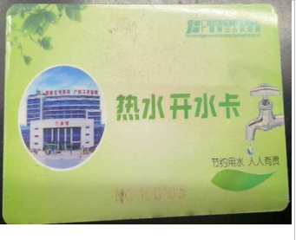
2

